Персептрон_excel
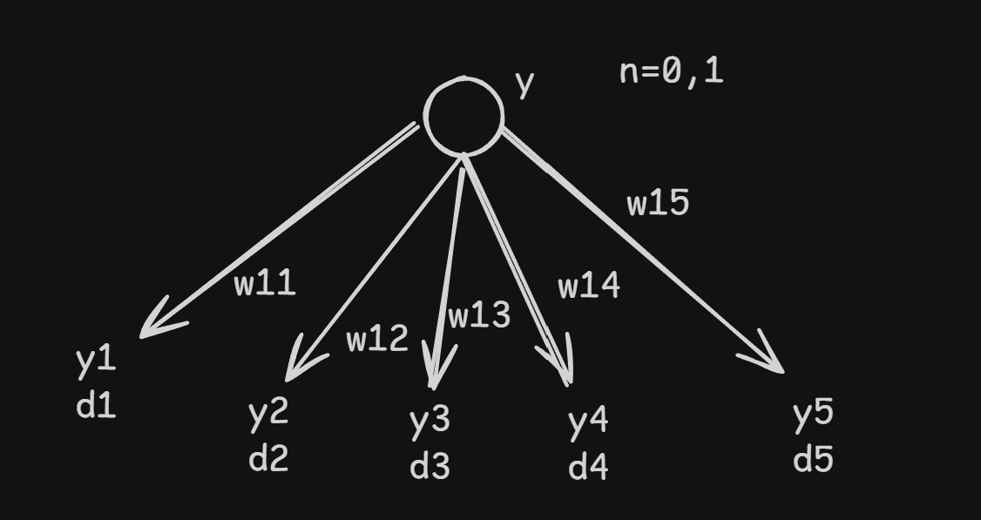
y | 0.45 |  | eᵢ = dᵢ − yᵢ
η | 0.1 |  | yᵢ' = yᵢ · (1 − yᵢ)
 |  |  | δᵢ(N) = eᵢ · yᵢ · (1 − yᵢ)
 |  |  | Δwᵢⱼ = η · δᵢ(N) · y
Таблица вычислений выходного слоя
Выход | w | yᵢ | dᵢ | eᵢ | yᵢ' | δᵢ(N) | Δw | w(t+1)
y1 | 0.3500 | 0.6200 | 0.1000 | -0.520000 | 0.235600 | -0.122512 | -0.005513 | 0.344487
y2 | -0.1500 | 0.3800 | 0.2000 | -0.180000 | 0.235600 | -0.042408 | -0.001908 | -0.151908
y3 | 0.2500 | 0.7100 | 0.5000 | -0.210000 | 0.205900 | -0.043239 | -0.001946 | 0.248054
y4 | -0.4000 | 0.4900 | 0.0500 | -0.440000 | 0.249900 | -0.109956 | -0.004948 | -0.404948
y5 | 0.5000 | 0.5500 | 0.1500 | -0.400000 | 0.247500 | -0.099000 | -0.004455 | 0.495545

Σdᵢ | y' = y·(1−y) | Σ(δᵢ(N) · wᵢ(N)) | δ(N−1)
1.0000 | 0.247500 | -0.052845 | -0.013079

